상품제안서
송월 SWU 2단 완벽무지58 우산 | 상품코드: S47306

 |  |  |  |  |  |  | 02-713-8555 | www.synergygift.co.kr
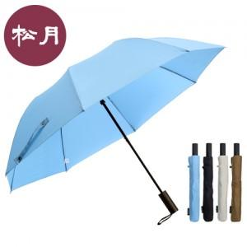

【상세/제작정보】

【인쇄/포장옵션】 | 손잡이1도, 손잡이DTF, 원단1도 / 포장불가능

【공급단가】 | 수량 | 50~ | 100~ | 500~ | 1,000~ | 3,000~
*VAT별도 | 단가 | 8,970원 | 8,480원 | 8,070원 | 7,860원 | 7,720원

【상품 URL】 | https://www.synergygift.co.kr:443/src/goods_detail.php?gdno=47306

